Objetivo 15
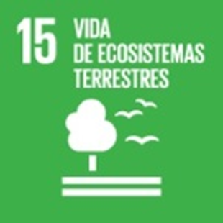 | Objetivo 15. Proteger, restablecer y promover el uso sostenible de los ecosistemas terrestres, gestionar sosteniblemente los bosques, luchar contra la desertificación, detener e invertir la degradación de las tierras y detener la pérdida de biodiversidad

 |  | Espacio | Fuente | Estadística | Unidad | 2010 | 2011 | 2012 | 2013 | 2014 | 2015 | 2016 | 2017 | 2018 | 2019 | 2020
Meta 15.1. De aquí a 2020, asegurar la conservación, el restablecimiento y el uso sostenible de los ecosistemas terrestres y los ecosistemas interiores de agua dulce y sus servicios, en particular los bosques, los humedales, las montañas y las zonas áridas, en consonancia con las obligaciones contraídas en virtud de acuerdos internacionales
Indicador 15.1.1. Superficie forestal arbolada en proporción a la superficie total
Superficie de bosque en proporción a la superficie total |  | La Rioja | Ministerio para la Transición Ecológica y el Reto Demográfico | Anuario de estadística forestal | Porcentaje | 56.87 | 56.87 | 56.87 | 56.87 | 56.87 | 56.87 | 56.87 | 56.87 | 56.93 | 56.87 | 56.87
 |  | España |  |  |  | 36.32 | 36.31 | 36.35 | 36.35 | 36.35 | 36.36 | 36.32 | 36.49 | 36.50 | 66.03 | 66.3
Meta 15.2.De aquí a 2020, promover la puesta en práctica de la gestión sostenible de todos los tipos de bosques, detener la deforestación, recuperar los bosques degradados y aumentar considerablemente la forestación y la reforestación a nivel mundial
Indicador 15.2.1. Superficie forestal con instrumento vigente de planificación de la gestión forestal sostenible en hectáreas
Superficie forestal con instrumento vigente de planificación de la gestión forestal sostenible en hectáreas |  | La Rioja | Ministerio para la Transición Ecológica y el Reto Demográfico | Estadística sobre gestión forestal sostenible | Has |  |  |  |  | 76,916.85 | 84,008.30 | 85,178.97 | 85,178.97 | 85,178.97 | 85,178.97 | 85,178.97
 |  | España |  |  |  |  |  |  |  | 4,400,309.38 | 4,611,684.49 | 4,804,161.96 | 5,124,970.35 | 5,167,697.40 | 5,527,016 | 5,713,414
Superficie forestal con instrumento vigente de planificación de la gestión forestal sostenible en % |  | La Rioja | Ministerio para la Transición Ecológica y el Reto Demográfico | Estadística sobre gestión forestal sostenible | Porcentaje |  |  |  |  | 24.74 | 27.02 | 27.39 | 27.39 | 27.39 | 27.39 | 27.39
 |  | España |  |  |  |  |  |  |  | 15.86 | 16.58 | 17.28 | 18.33 | 18.48 | 19.76 | 20.34
(..) Dato no disponible

